5 багів КМЛВМ
Beet Seed — відпрацюй навички на базовому рівні. 1. Протестуй роботу сайту “Київська міська лікарня ветеринарної медицини” на мобільному пристрої. 2. Заведи 5 відповідних баг репортів у файл Google Docs. Додай посилання на нього в LMS.
ID | Summury | Description | Steps to reproduce | Actual result: | Expected result: | Additional information:
1 | The left side of the word "Телефон" is not displayed on the "Служба "Зоодопомога"" page in portrait mode | The left side of the word "Телефон" is not displayed on the "Служба "Зоодопомога"" page in portrait mode | 1. Open the site https://kmlvm.kyivcity.gov.ua/ 2. Make sure the portrait mode is setted 3. Tap on the "Детальніше" button on the "Служба "Зоодопомога"" slide in the slider 4. Swipe up to the "Загальна інформація" block 5. Pay attention to the word "Телефон" at the bottom of the block | The left side of the word "Телефон" is not displayed on the "Служба "Зоодопомога"" page in portrait mode | All the information is completely displayed on the "Служба "Зоодопомога"" page in portrait mode | Galaxy J5(6)
Attached files:
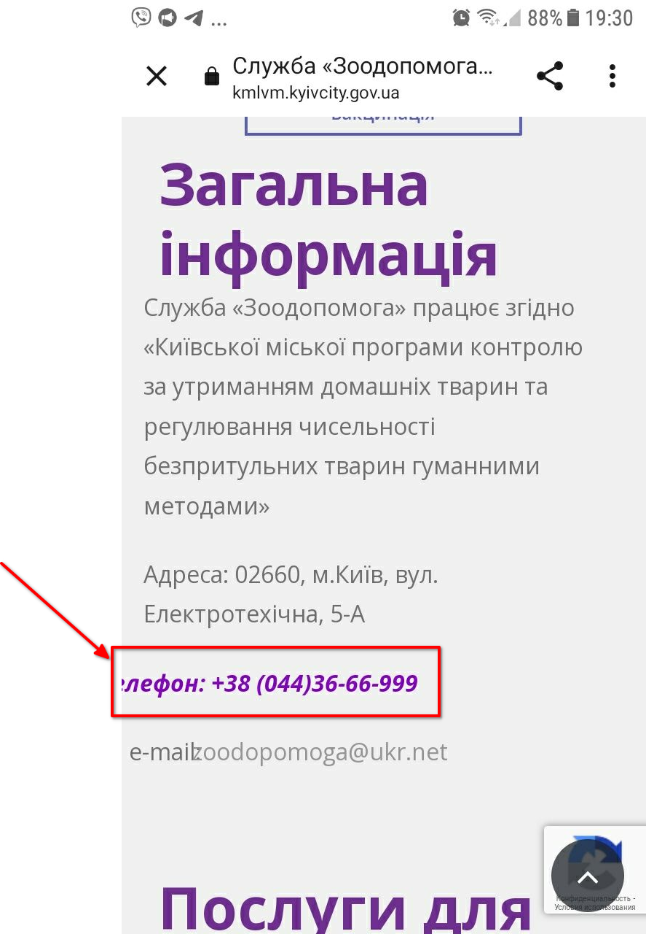
ID | Summury | Description | Steps to reproduce | Actual result: | Expected result: | Additional information:
2 | The size of "Загальна інформація" button is not matched with the other buttons of the button group on the "Служба "Зоодопомога"" page in landscape mode | The size of "Загальна інформація" button is not matched with the other buttons of the button group on the "Служба "Зоодопомога"" page in landscape mode | 1. Open the site https://kmlvm.kyivcity.gov.ua/ 2. Set the landscape mode 3. Tap on the "Детальніше" button on the "Служба "Зоодопомога"" slide in the slider 4. Pay attention to the "Загальна інформація" button on the "Служба "Зоодопомога"" page | The size of "Загальна інформація" button is not matched with the other buttons of the button group on the "Служба "Зоодопомога"" page in landscape mode | All the buttons of the button group have the same size on the "Служба "Зоодопомога"" page | Galaxy J5(6)
Attached files:
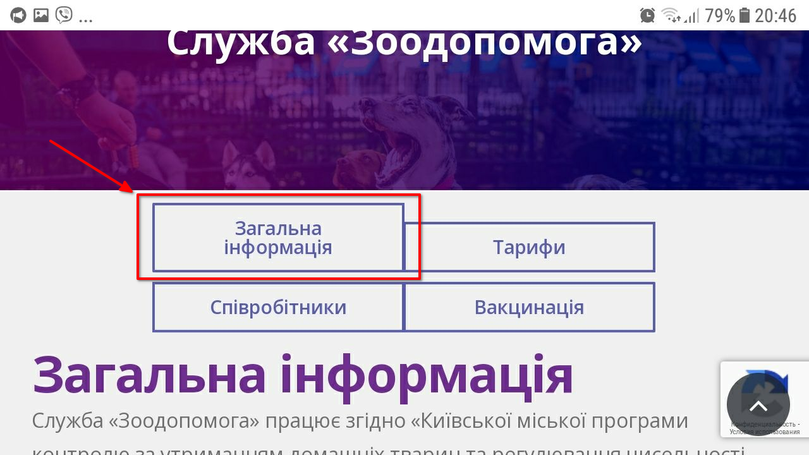
ID | Summury | Description | Steps to reproduce | Actual result: | Expected result: | Additional information:
3 | The "Телефон" field of the form is cropped at the right on the "Повторна вакцінація" page in portrait mode | The "Телефон" field of the form is cropped at the right on the "Повторна вакцінація" page in portrait mode | 1. Open the site https://kmlvm.kyivcity.gov.ua/ 2. Make sure the portrait mode is setted 3. Tap on the "Детальніше" button on the "Служба "Зоодопомога"" slide in the slider 4. Tap on the "Вакцинація" button on the "Служба "Зоодопомога"" page 5. Swipe up to the form on the "Повторна вакцинація" page 6. Pay attention to the "Телефон" field of the form | The "Телефон" field of the form is cropped at the right on the "Повторна вакцінація" page in portrait mode | All the fields are completely displayed on the "Повторна вакцінація" page in portrait mode | Galaxy J5(6)
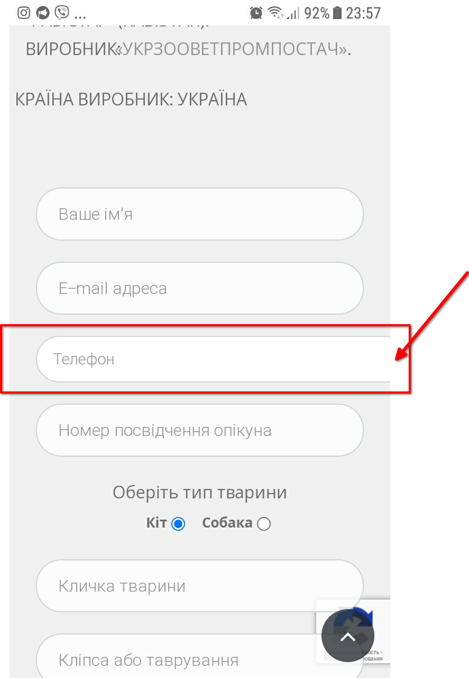
Attached files:

ID | Summury | Description | Steps to reproduce | Actual result: | Expected result: | Additional information:
4 | The word "пропонує" is overlapped by the "он-лайн" word in the first paragraph of the "Бронювання" page in portrait mode | The word "пропонує" is overlapped by the "он-лайн" word in the first paragraph of the "Бронювання" page in portrait mode | 1. Open the site https://kmlvm.kyivcity.gov.ua/ 2. Make sure the portrait mode is setted 3. Open the hamburger menu in the header 4. Tap on the "Онлайн запис" link in the menu 5. Swipe up to the first paragraph 6. Pay attention to the "пропонує" word | The word "пропонує" is overlapped by the "он-лайн" word in the first paragraph of the "Бронювання" page in portrait mode | All the words are completely displayed on the "Бронювання" page in portrait mode | Galaxy J5(6)
Attached files:
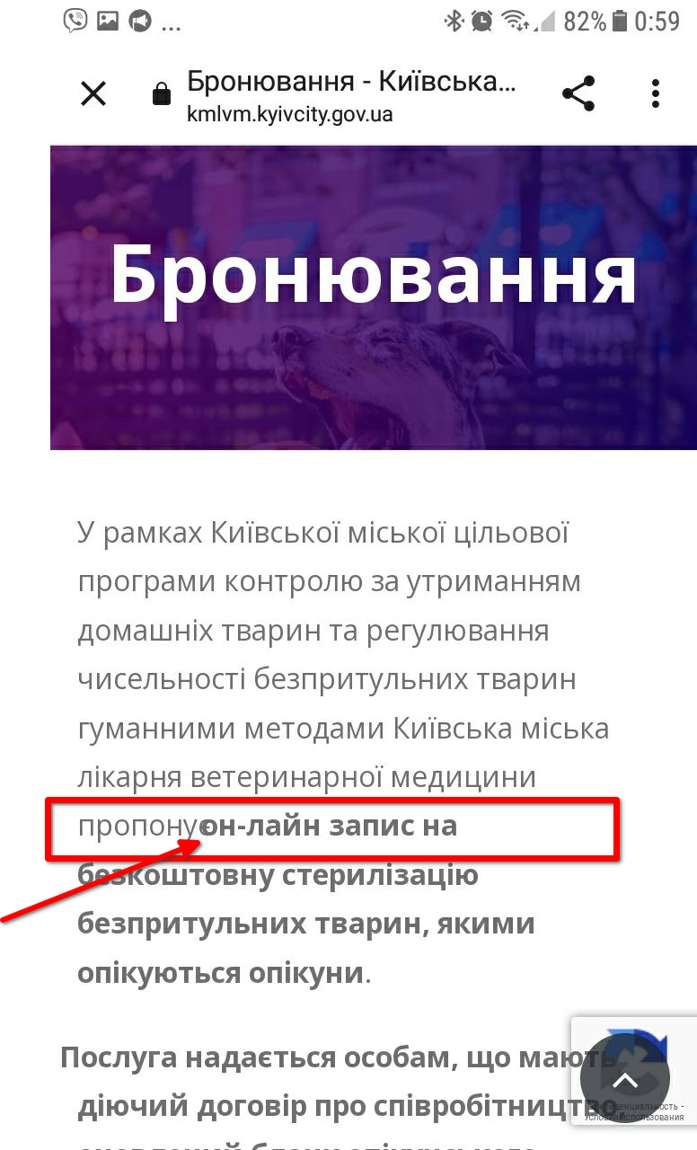

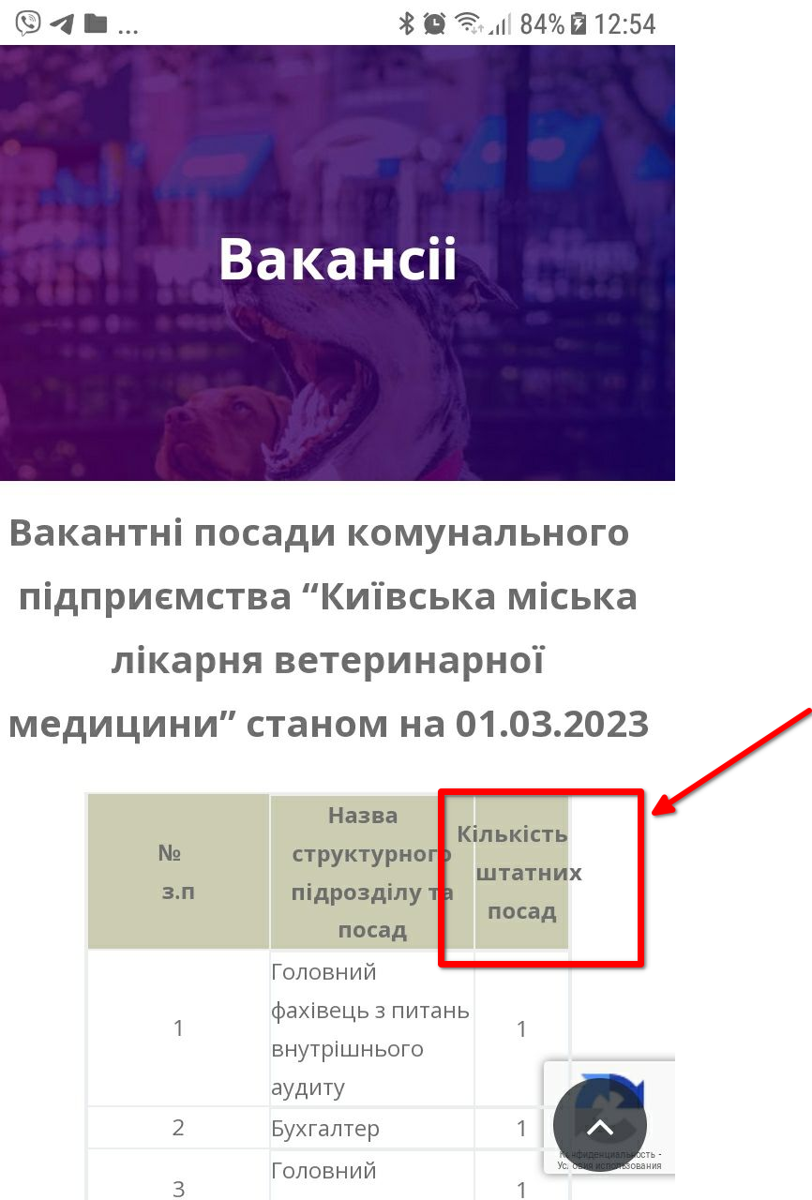
ID | Summury | Description | Steps to reproduce | Actual result: | Expected result: | Additional information:
5 | The text goes out of the table borders on the "Вакансії" page at the portrait mode | The text "Кількість штатних посад" goes out of the table borders at the top of the table on the "Вакансії" page at the portrait mode | 1. Open the site https://kmlvm.kyivcity.gov.ua/ 2. Make sure the portrait mode is setted 3. Open the hamburger menu in the header 4. Tap on the "Вакансії" link in the menu 5. Swipe up to the table 6. Pay attention to the "Кількість штатних посад" text | The text goes out of the table borders on the "Вакансії" page at the portrait mode | All the information is dispayed inside the table and does not go out of the table boarders at the portrait mode | Galaxy J5(6)
Attached files:

3 баги Звірополіс
Beet Sprout — детальніше заглибся в практику. 1. Виконай завдання попереднього рівня. 2. Встанови Android Studio за посиланням Download Android Studio and SDK tools. 3. Запусти Емулятор, використовуючи інструкцію. 4. Знайди 3 баги на сайті “Звірополіс”. Додай їх в документ з баг репортами з попереднього рівня. *В баг репортах на скриншотах/відео повинно бути зрозуміло, що тестування проводилось саме з емулятора.

ID | Summury | Description | Steps to reproduce | Actual result: | Expected result: | Additional information:
1 | The left side of the phone button is not displayed on the current page at the portrait and landscape mode | The left side of the phone button is not displayed on the current page at the portrait and landscape mode | 1. Open the site https://zpolis.com.ua/ 2. Pay attention to the yellow phone button on the current page | The left side of the phone button is not displayed on the current page at the portrait and landscape mode | The phone button is completely displayed on the current page at the portrait and landscape mode | Android emulator: Pixel_6_Pro_Api_34:5554
Attached files:
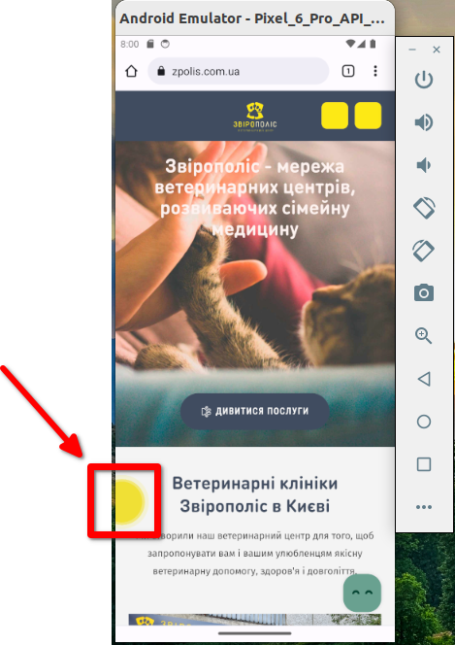

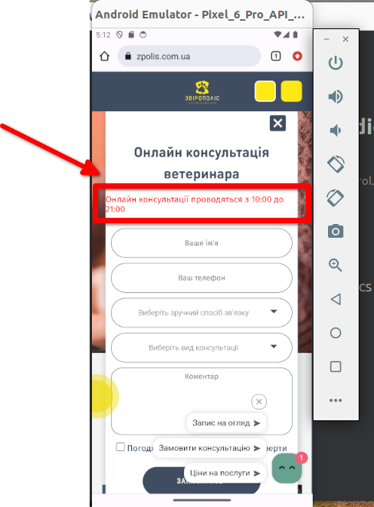
ID | Summury | Description | Steps to reproduce | Actual result: | Expected result: | Additional information:
2 | The text "Онлайн консультації проводяться з 10.00 до 21.00" not centered and is placed without margin on the left side | The text "Онлайн консультації проводяться з 10.00 до 21.00" not centered and is placed without margin on the left side | 1. Open the site https://zpolis.com.ua/ 2. Tap on the yellow button with headphones on the right side of the header 2. Pay attention to the location of the red "Онлайн консультації проводяться з 10.00 до 21.00" text of the form | The text "Онлайн консультації проводяться з 10.00 до 21.00" not centered and is placed without margin on the left side | All the elements are displayed centered in the "Онлайн консультація ветеринара" pop-up form. | Android emulator: Pixel_6_Pro_Api_34:5554
Attached files:

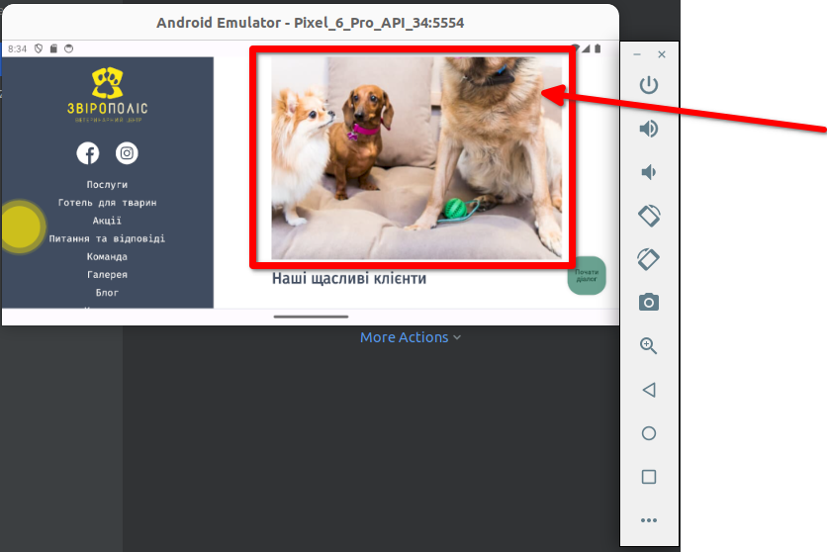
ID | Summury | Description | Steps to reproduce | Actual result: | Expected result: | Additional information:
3 | Parts of some album covers are not resized to display height on the Galery page when the site language is Ukrainian at the landscape mode | Parts of "Наші щасливі клієнти" and "Грумінг в наших центрах" album covers are not resized to display height on the Galery page when the site language is Ukrainian at the landscape mode. The users have to scroll the page manually to see the covers in full size | 1. Open the site https://zpolis.com.ua/ 2. Change the site language to Ukrainian in the footer 3. Change the mode to landscape 4. Tap on the "Галерея" link in the hamburger menu 5. Pay attention to the display of the "Наші щасливі клієнти" and "Грумінг в наших центрах" album covers on the Galery page | Parts of "Наші щасливі клієнти" and "Грумінг в наших центрах" album covers are not resized to display height on the Galery page when the site language is Ukrainian at the landscape mode. The users have to scroll the page manually to see the covers in full size | All the images and album covers are completely displayed on the Galery page when the site language is Ukrainian at the landscape mode | Android emulator: Pixel_6_Pro_Api_34:5554
Attached files:

